Plan1
QUADRO DE DISTRIBUIÇÃO
CIRCUITO | DESCRIÇÃO | ILUMINAÇÃO(W) |  |  | TOMADAS(W) |  |  |  | TOTAL | POTÊNCIA | FATOR | POTÊNCIA | CORRENTE | DISJUNTOR | FIO/CABO | FASES | A | A | B | C
 |  | 16 | 20 | 40 | 100 | 600 | 1600 | 3500 | UNIDADE | ATIVA(W) | DE POTÊNCIA | APARENTE | DE PROJETO | A | mm² | ABC | A B C | (W) | (W) | (W)
1 | ILUMINAÇÃO | 0 | 6 | 5 |  |  |  |  |  | 320 | 1 | 320 | 1.45 | 1x10 | 1F+N #2.5 | B | 320 | 0 | 320 | 0
2 | TUG ESTAR/CORREDOR |  |  |  | 5 | 1 |  |  |  | 1100 | 1 | 1100 | 5.00 | 1X10 | 1F+N+ T #2.5 | A | 1100 | 1100 | 0 | 0
3 | TUG JANTAR/COZINHA/SERVIÇO |  |  |  | 5 | 2 |  |  |  | 1700 | 1 | 1700 | 7.73 | 1x10 | 1F+N+ T #2.5 | C | 1700 | 0 | 0 | 1700
4 | TUG QUARTO 1 E 2/WC |  |  |  | 11 | 1 |  |  |  | 1700 | 1 | 1700 | 7.73 | 1X10 | 1F+N+ T #2.5 | C | 1700 | 0 | 0 | 1700
5 | TUE CHUVEIRO |  |  |  |  |  |  | 1 |  | 3500 | 1 | 3500 | 15.91 | 1X16 | 1F+N+ T #4.0 | B | 3500 | 0 | 3500 | 0
6 | TUE AR COND. |  |  |  |  |  | 1 |  |  | 1600 | 1 | 1600 | 7.27 | 1X10 | 1F+N+ T #2.5 | A | 1600 | 1600 | 0 | 0
7 | TUE AR COND. |  |  |  |  |  | 1 |  |  | 1600 | 1 | 1600 | 7.27 | 1X10 | 1F+N+ T #2.5 | A | 1600 | 1600 | 0 | 0
8 | RESERVA
TOTAL: |  |  |  |  |  |  |  |  |  | 11520 | 0.5 | 5760 | 26.18 | 1x32 | 3F+N+ T #6.0 | ABC | 11520 | 4300 | 3820 | 3400
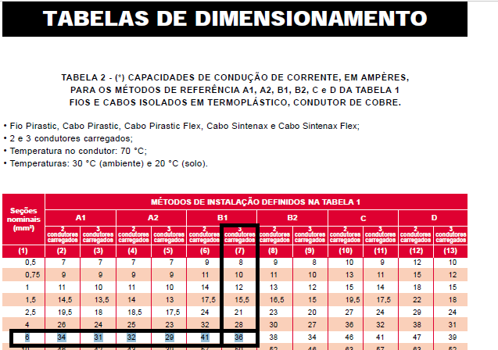

 |  |  |  |  |  |  |  |  | Obs: | Como visto na figura ao lado, utilizando-se uma bitola de 6mm² nos fios, pode-se utilizar uma corrente demandada de até 36A, de acordo com a tabela da Pirelli, e a corrente adotada foi de 32A

